关系图
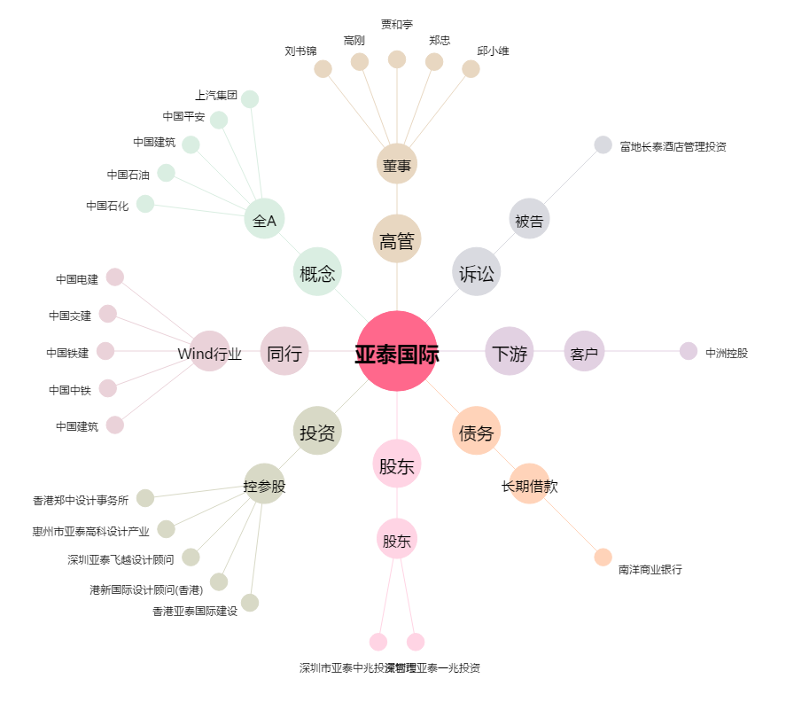
亚泰国际[002811.SZ] - 关系概览图

